Sheet1
需求编号 | 测试用例描述 | 输入 | 预期输出 | 实际输出 | 问题描述 | 备注
2.2 | 测试飞镖信息输入时，输入超出边界的飞镖数量，设备能否正确处理 | 飞镖类型为轻镖，飞镖数量为21 | 飞镖类型为轻镖，飞镖数量为20 | 飞镖类型为轻镖，飞镖数量为21 | 感应设备接收数据传送机发送的飞镖类型、飞镖数量信息，飞镖数量范围为[1,20]，超出范围需要截断为边界值，但是输入为21时没有正确截断 | 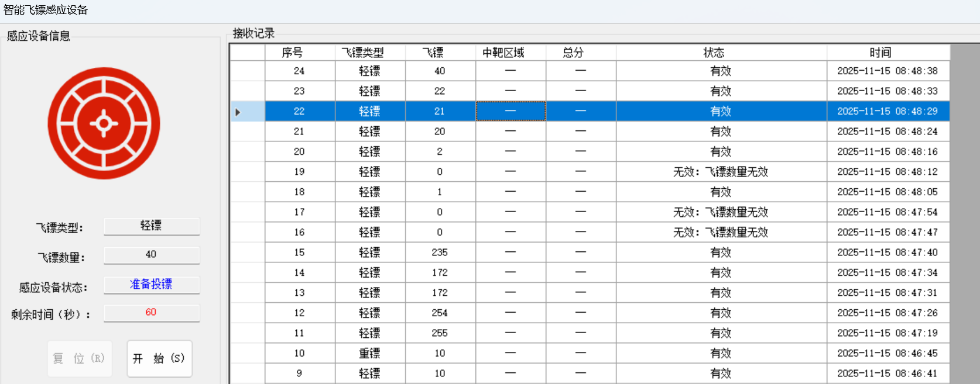
2.2 | 测试飞镖信息输入时，输入飞镖类型为未知物和满足条件的飞镖数量，设备能否正确计算定时时间 | 飞镖类型为未知物，飞镖数量为15 | 飞镖类型为未知物，飞镖数量为15，定时器时间为0秒 | 飞镖类型为未知物，飞镖数量为15，定时器时间为30秒 | 感应设备应当能正确计算定时时间，当飞镖类型为未知物时且飞镖数量在[1,20]内，设备计算出的定时时间应该为0秒，但是错误给出定时30秒 | 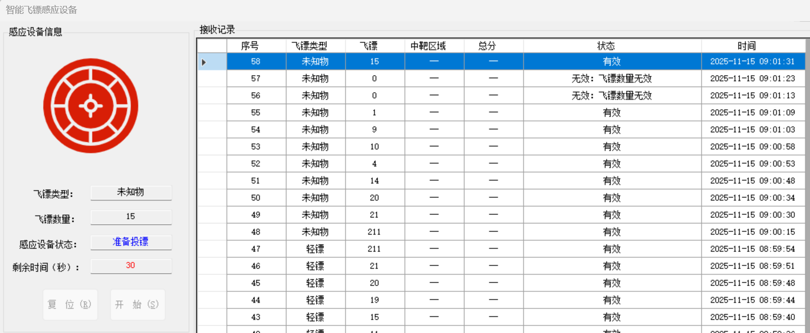
2.4 | 测试飞镖类型为重镖时，对于每个投中区域，设备是否能正确处理得分 | 飞镖类型为重镖，投中一个内牛眼区，一个单倍区 | 投中内牛眼区后得4分，显示总分为4分 投中单倍区后得0分，显示总分为4分 | 投中内牛眼区后得4分，显示总分为4分 投中单倍区后得-2分，显示总分为2分 | 当飞镖类型为重镖时，投中区域为单倍区应当得 0 分，但是实际扣除了2分 | 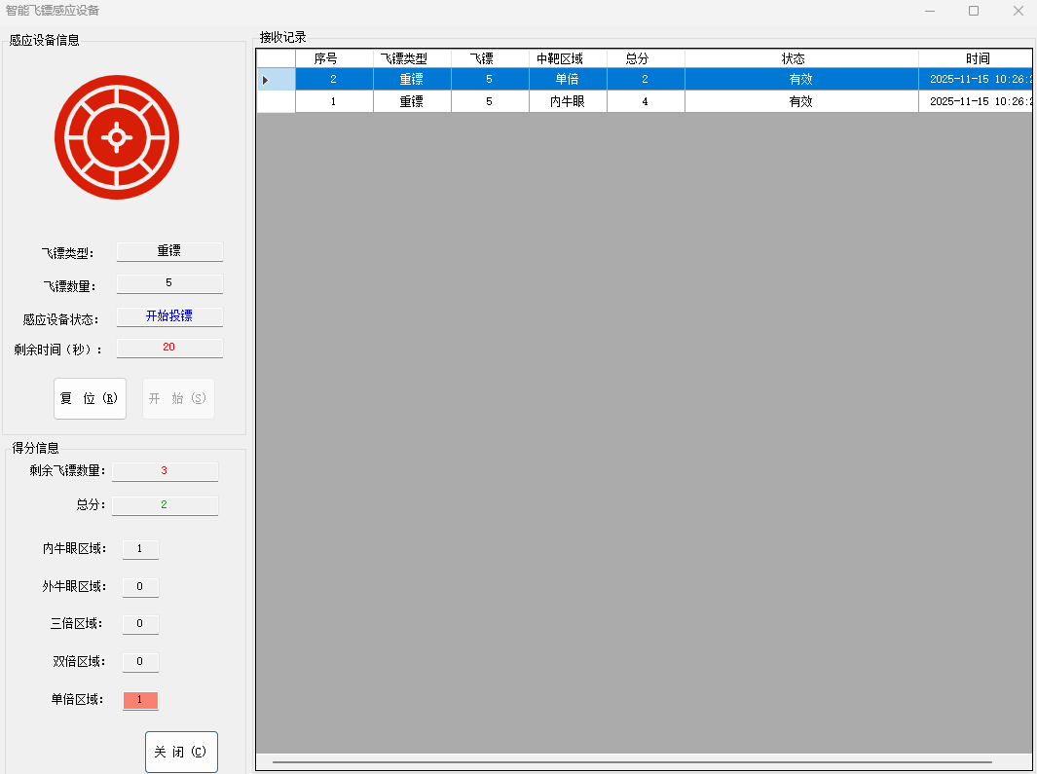
2.5 | 测试当剩余飞镖数量不为零时，如果投镖时间到，此时能否正确提示“未完成投镖” | 剩余飞镖数量为2，且投镖时间到 | 提示“未完成投镖” | 提示投镖速度：慢速。成绩为 良 | 投镖时间到时若剩余飞镖不为零，应当提示“未完成投镖”；但是经过测试，提示了投镖速度和成绩 | 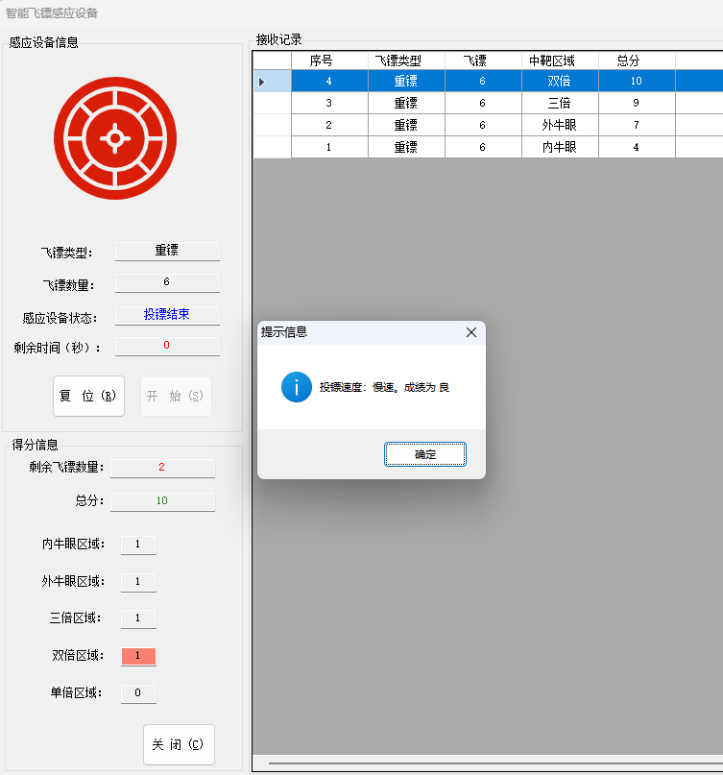
2.5 | 测试设备能否按照平均投镖得分正确计算出成绩 | 飞镖类型为重镖，总分3分，总飞镖数2个，剩余飞镖数0个，平均得分为1.5分 | 成绩为差 | 成绩为良 | 当飞镖类型为“重镖”时，应当在平均成绩大于 1.5 分小于等于 3 分时成绩为“良”，否则为“差”，根据总分数3分，飞镖熟练2个，剩余飞镖数量0个，计算出平均分数为1.5分，应当是成绩为“差”，但是显示成绩为“良” | 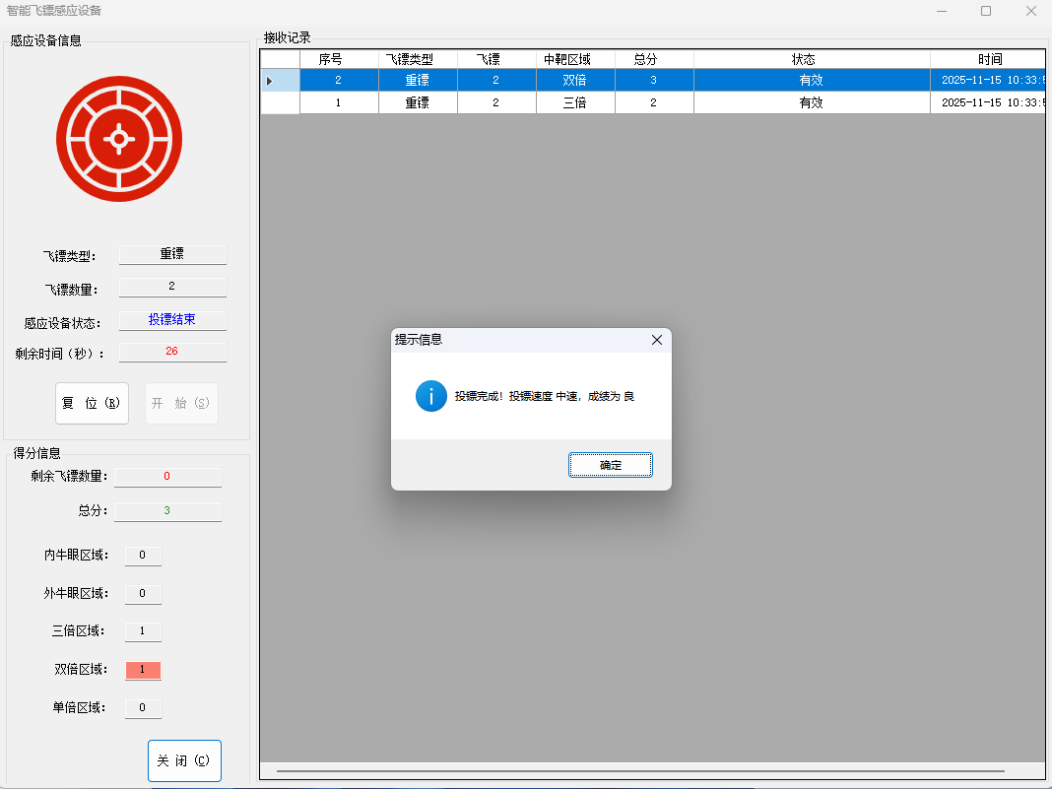
2.6 | 测试在投镖结束状态下，用户点击“复位”按钮，系统能否正确设置飞镖类型与飞镖数量为上次设置的飞镖类型和飞镖数量，剩余时间同飞镖类型和飞镖数量对应 | 飞镖类型为重镖，飞镖数量为5 | 复位后飞镖类型为重镖，飞镖数量为5，定时器时间为60秒 | 复位后飞镖类型为重镖，飞镖数量为5，定时器时间为30秒 | 复位后应当设置的剩余时间同飞镖类型和飞镖数量对应，但是经过测试发现，无论什么非标信息和数量的组合，在复位后都只显示剩余时间为30秒 | 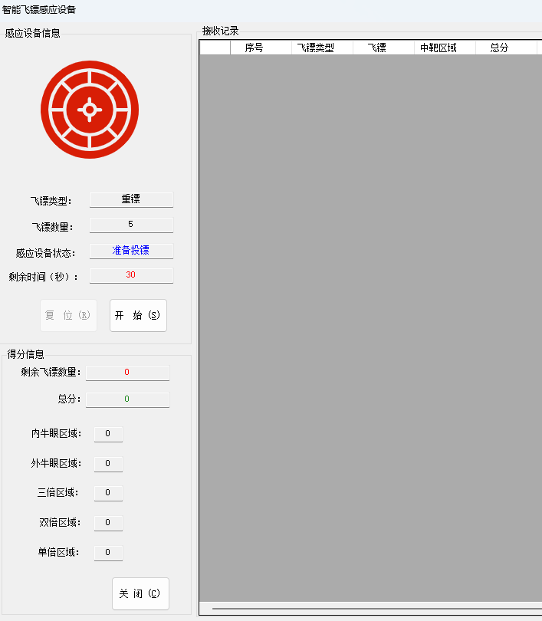
3.1 | 测试数据传送机向感应设备发送数据，当接收到的校验和字段发生错误时，能否正确做丢包处理。 | {header=0xAA55, data=0xBB, type=1, number=5, check=0x00, tail=0x55AA} | 做丢包处理，状态显示无效 | 未做丢包处理，状态显示有效，改变了飞镖数量 | 数据传送机向感应设备发送数据时，当接收到的校验和字段发生错误时，应做丢包处理，但是这里发送的数据帧带有错误的校验和（check=0x00），设备并未做丢包处理 | 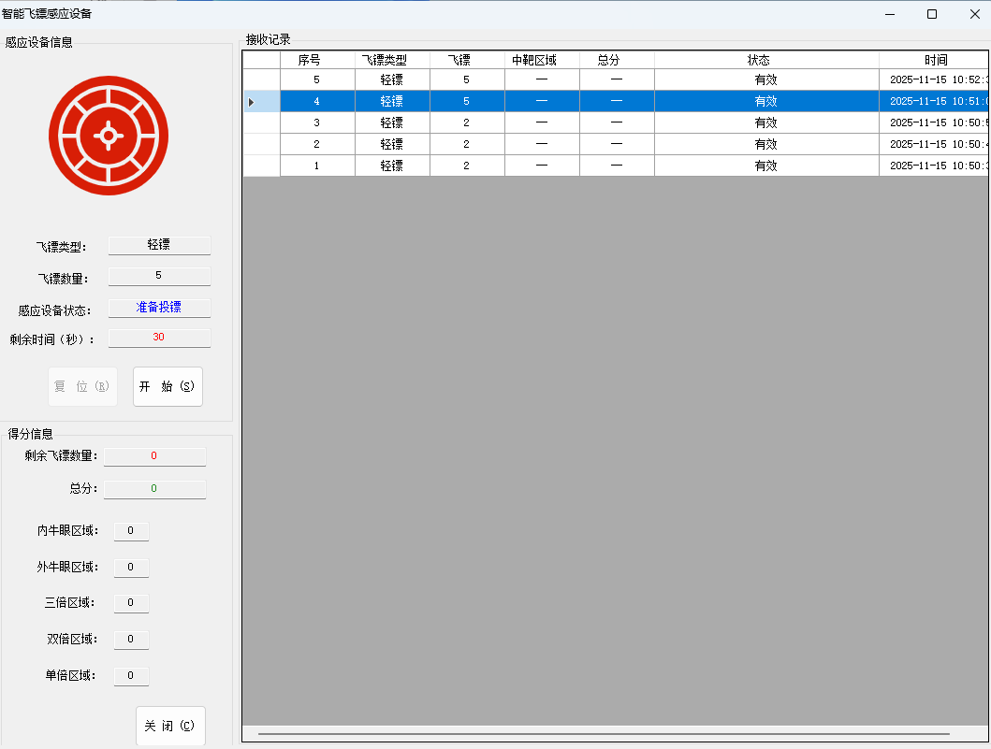
3.2 | 测试靶区数据向感应设备发送数据，当接收到的数据帧包尾字段的值错误时，能否正确做丢包处理。 | {header=0xAA55, data1=0xCC, zone=1, data2=0x11, tail=0x0000} | 做丢包处理，状态显示无效 | 未做丢包处理，状态显示有效，飞镖投中了区域，加了分数 | 靶区数据向感应设备发送数据，当接收到的数据帧包尾字段的值错误时，应做丢包处理，但是这里发送的数据帧带有错误的包尾（tail=0x0000），设备未做丢包处理 | 